БЛАНК ЗАКАЗА ORI
 |  | СУММА ЗАКАЗА СО СКИДКОЙ |  |  | 25 |  | РАЗМЕР СКИДКИ %
 |  | 0.00 ₽ |  |  |  |  | 25
 |  | Количество |  |  |  |  | Всегда свежий бланк заказа
 |  | 0

 |  |  | - мало | ожид | - ожидается
Классические колготки с шортиками
CAPRI 20 | Количество | Цена |  | Со скидкой |  | Сумма
 | 0 | 103.94 ₽ |  | 77.96 ₽ |  | - ₽
 |  | II | III | IV | V |  | Колготки на "каждый день". С шортиками. Удобный шов. Без ластовицы. Усиленный мысок.
 | ANTRACITE
 | CAPPUCCINO
 | NERO
 | NEUTRO |  |  |  |  |  | 86% полиамид, 14% эластан.
 | PESCA |  |  |  |  |  | Ящик 120 шт.
 | VISONE |  |  |  |  |  | Упаковка 10 шт.
 |  |  |  |  |  |  | Описание …

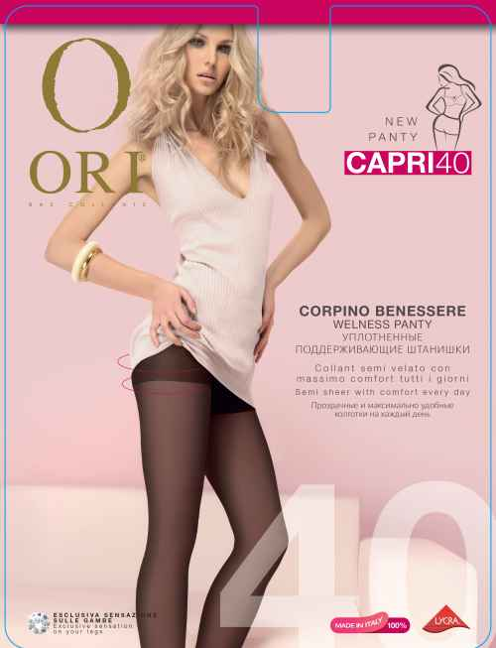
CAPRI 40 | Количество | Цена |  | Со скидкой |  | Сумма
 | 0 | 129.90 ₽ |  | 97.43 ₽ |  | - ₽
 |  | II | III | IV | V |  | Колготки на "каждый день". С шортиками. Удобный шов. Без ластовицы. Усиленный мысок.
 | BRONZO
 | NERO
 | NEUTRO
 | PESCA |  |  |  |  |  | 84% полиамид, 16% эластан.
 | TABACO |  |  |  |  |  | Ящик 120 шт.
 |  |  |  |  |  |  | Упаковка 10 шт.
 |  |  |  |  |  |  | Описание …

CAPRI 70 | Количество | Цена |  | Со скидкой |  | Сумма
 | 0 | 169.00 ₽ |  | 126.75 ₽ |  | - ₽
 |  | II | III | IV | V |  | Колготки на "каждый день". С шортиками. Удобный шов. Без ластовицы. Усиленный мысок.
 | CAPPUCCINO
 | GRAFITE
 | NERO
 | NEUTRO |  |  |  |  |  | 84% полиамид, 16% эластан.
 | TABACO |  |  |  |  |  | Ящик 96 шт.
 |  |  |  |  |  |  | Упаковка 8 шт.
 |  |  |  |  |  |  | Описание …

MISS ORI 20 | Количество | Цена |  | Со скидкой |  | Сумма
 | 0 | 144.56 ₽ |  | 108.42 ₽ |  | - ₽
 |  |  |  |  |  |  | Колготки с шортиками. Удобный шов. С хлопковой ластовицей. Усиленный мысок.
 |  | II | III | IV | V
 | AMBRE
 | BRONZO
 | COGNAC |  |  |  |  |  | 79% полиамид, 18% эластан,
 | NERO |  |  |  |  |  | 3% хлопок
 | NEUTRO |  |  |  |  |  | Ящик 72 шт.
 |  |  |  |  |  |  | Упаковка 6 шт.
 |  |  |  |  |  |  | Описание …

MISS ORI 20 XL | Количество | Цена |  | Со скидкой |  | Сумма
 | 0 | 159.02 ₽ |  | 119.27 ₽ |  | - ₽
 |  |  |  |  |  |  | Колготки с шортиками
 |  | XL |  |  |  |  | с дополнительной вставкой
 | NERO |  |  |  |  |  | С хлопковой ластовицей
 | NEUTRO |  |  |  |  |  | Удобный шов
 | NATURE |  |  |  |  |  | Усиленный мысок
 |  |  |  |  |  |  | 82% полиамид, 18% эластан,
 |  |  |  |  |  |  | Ящик 72 шт.
 |  |  |  |  |  |  | Упаковка 6 шт.

 |  |  |  |  |  |  | Описание …
MISS ORI 40 | Количество | Цена |  | Со скидкой |  | Сумма
 | 0 | 154.22 ₽ |  | 115.67 ₽ |  | - ₽
 |  |  |  |  |  |  | Колготки с шортиками. Удобный шов. С хлопковой ластовицей. Усиленный мысок.
 |  | II | III | IV | V
 | BRONZO
 | CAPPUCCINO
 | NERO |  |  |  |  |  | 75% полиамид, 22% эластан.
 | NEUTRO |  |  |  |  |  | 3% хлопок
 |  |  |  |  |  |  | Ящик 72 шт.
 |  |  |  |  |  |  | Упаковка 6 шт.
 |  |  |  |  |  |  | Описание …

MISS ORI 40 XL | Количество | Цена |  | Со скидкой |  | Сумма
 | 0 | 169.64 ₽ |  | 127.23 ₽ |  | - ₽
 |  |  |  |  |  |  | Колготки с шортиками
 |  | XL |  |  |  |  | с дополнительной вставкой.
 | NERO |  |  |  |  |  | С хлопковой ластовицей.
 | NEUTRO |  |  |  |  |  | Удобный шов.
 | BRONZO |  |  |  |  |  | Усиленный мысок.
 | CAPPUCCINO |  |  |  |  |  | 78% полиамид, 22% эластан,

 |  |  |  |  |  |  | Ящик 72 шт.
 |  |  |  |  |  |  | Упаковка 6 шт.
 |  |  |  |  |  |  | Описание …
DIVA 40 | Количество | Цена |  | Со скидкой |  | Сумма
 | 0 | 129.90 ₽ |  | 97.43 ₽ |  | - ₽
 |  |  |  |  |  |  | Матовые колготки с шортиками. Удобный шов. Усиленный мысок.
 |  | II | III | IV | V
 | BRONZO | ожид 25.10 | ожид 25.11 | ожид 25.12 | ожид 25.13
 | NERO |  |  |  |  |  | 84% полиамид, 16% эластан
 | NEUTRO |  |  |  |  |  | Ящик 120 шт.
 | PESCA |  |  |  |  |  | Упаковка 10 шт.
 | TABACO | ожид 25.10 | ожид 25.10 | ожид 25.10 | ожид 25.10 |  | Описание …

DIVA 70 | Количество | Цена |  | Со скидкой |  | Сумма
 | 0 | 169.00 ₽ |  | 126.75 ₽ |  | - ₽
 |  |  |  |  |  |  | Матовые колготки с эластичными штанишками. Мягкая резинка. Удобный шов. Усиленный мысок.
 |  | II | III | IV | V
 | NERO
 | NEUTRO
 | TABACO |  |  |  |  |  | 84% полиамид, 16% эластан
 |  |  |  |  |  |  | Ящик 96 шт.
 |  |  |  |  |  |  | Упаковка 8 шт.
 |  |  |  |  |  |  | Описание …

Матовые классические колготки с шортиками (OPACO)
MADAME 20 OPACO | Количество | Цена |  | Со скидкой |  | Сумма
 | 0 | 192.78 ₽ |  | 144.59 ₽ |  | - ₽
 |  | II | III | IV | V |  | Колготки с шортиками. С хлопковой ластовицей. Плоский шов. Усиленный мысок.
 | NERO
 | NEUTRO
 | PESCA
 | TABACO |  |  |  |  |  | 78% полиамид, 19% эластан,
 |  |  |  |  |  |  | 3% хлопок
 |  |  |  |  |  |  | Ящик 72 шт.
 |  |  |  |  |  |  | Упаковка 6 шт.
 |  |  |  |  |  |  | Описание …

MADAME 40 OPACO | Количество | Цена |  | Со скидкой |  | Сумма
 | 0 | 214.20 ₽ |  | 160.65 ₽ |  | - ₽
 |  | II | III | IV | V |  | Колготки с шортиками
 | NERO |  |  |  |  |  | С хлопковой ластовицей
 | NEUTRO |  |  |  |  |  | Плоский шов
 | TABACO |  |  |  |  |  | Усиленный мысок
 |  |  |  |  |  |  | 79% полиамид, 18% эластан,
 |  |  |  |  |  |  | 3% хлопок
 |  |  |  |  |  |  | Ящик 72 шт.
 |  |  |  |  |  |  | Упаковка 6 шт.
 |  |  |  |  |  |  | Описание …

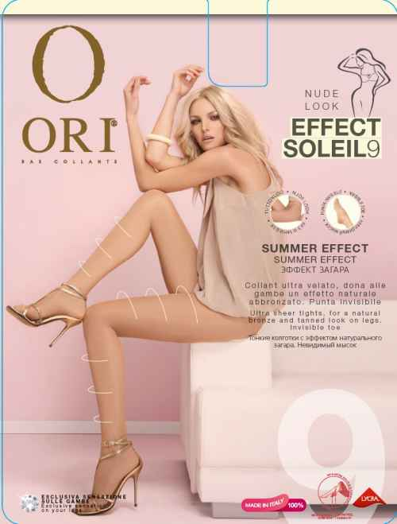
Классические колготки без шортиков
EFFECT SOLEIL 9 | Количество | Цена |  | Со скидкой |  | Сумма
 | 0 | 241.92 ₽ |  | 181.44 ₽ |  | - ₽
 |  | II | III | IV |  |  | Екстратонкие колготки без блеска. Плоский шов. Без шортиков. Усиленный мысок. Хлопковая ластовица. Невидимые на ноге.
 | NERO
 | NEUTRO
 | BRONZO
 | PESCA
 | ANTRACITE
 |  |  |  |  |  |  | 78% полиамид, 19% эластан,
 |  |  |  |  |  |  | 3% хлопок
 |  |  |  |  |  |  | Ящик 72 шт.
 |  |  |  |  |  |  | Упаковка 6 шт.
 |  |  |  |  |  |  | Описание …
PRESTIGE 15 | Количество | Цена |  | Со скидкой |  | Сумма
 | 0 | 222.21 ₽ |  | 166.66 ₽ |  | - ₽
 |  | II | III | IV | V |  | Екстратонкие колготки без блеска. Плоский шов. Без шортиков. Усиленный мысок. Хлопковая ластовица. Невидимые на ноге.
 | NERO
 | NEUTRO
 | BRONZO
 | COGNAC
 | PESCA
 | CAPPUCCINO |  |  |  |  |  | 75% полиамид, 21% эластан,
 |  |  |  |  |  |  | 4% хлопок
 |  |  |  |  |  |  | Ящик 72 шт.
 |  |  |  |  |  |  | Упаковка 6 шт.
 |  |  |  |  |  |  | Описание …
AVANCE 20 | Количество | Цена |  | Со скидкой |  | Сумма
 | 0 | 224.91 ₽ |  | 168.68 ₽ |  | - ₽
 |  | II | III | IV |  |  | Екстрапрочные колготки шелковистые, без блеска. Плоский шов. Без шортиков. Усиленный мысок. Хлопковая ластовица. Невидимые на ноге.
 | ANTRACITE
 | BRONZO
 | CAPPUCCINO
 | COGNAC
 | MOCCO
 | NERO |  |  |  |  |  | 74% полиамид, 23% эластан,
 | NEUTRO |  |  |  |  |  | 3% хлопок
 | PESCA |  |  |  |  |  | Ящик 72 шт.
 | AMBRE |  |  |  |  |  | Упаковка 6 шт.
 | VISONE |  |  |  |  |  | Описание …

AVANCE 20 XL | Количество | Цена |  | Со скидкой |  | Сумма
 | 0 | 236.54 ₽ |  | 177.41 ₽ |  | - ₽
 |  | XL |  |  |  |  | Екстрапрочные колготки
 | ANTRACITE |  |  |  |  |  | шелковистые. Без блеска.
 | BRONZO |  |  |  |  |  | Плоский шов. Без шортиков.
 | CAPPUCCINO |  |  |  |  |  | С дополнительной вставкой.
 | NERO |  |  |  |  |  | Усиленный мысок.
 | NEUTRO |  |  |  |  |  | Хлопковая ластовица.
 | PESCA |  |  |  |  |  | Невидимые на ноге.
 | VISONE |  |  |  |  |  | 77% полиамид, 23% эластан,

 |  |  |  |  |  |  | Ящик 72 шт.
 |  |  |  |  |  |  | Упаковка 6 шт.
 |  |  |  |  |  |  | Описание …
OBLIGE 40 | Количество | Цена |  | Со скидкой |  | Сумма
 | 0 | 248.72 ₽ |  | 186.54 ₽ |  | - ₽
 |  | II | III | IV |  |  | Екстрапрочные колготки
 | ANTRACITE |  |  |  |  |  | шелковистые, без блеска
 | BRONZO |  |  |  |  |  | Плоский шов. Без шортиков.
 | CAPPUCCINO |  |  |  |  |  | Усиленный мысок.
 | COGNAC |  |  |  |  |  | Хлопковая ластовица.
 | MOCCO |  |  |  |  |  | Невидимые на ноге.
 | NERO |  |  |  |  |  | 75% полиамид, 21% эластан,
 | NEUTRO |  |  |  |  |  | 4% хлопок
 | PESCA |  |  |  |  |  | Ящик 72 шт.
 |  |  |  |  |  |  | Упаковка 6 шт.
 |  |  |  |  |  |  | Описание …
OBLIGE 40 XL | Количество | Цена |  | Со скидкой |  | Сумма
 | 0 | 261.16 ₽ |  | 195.87 ₽ |  | - ₽
 |  | XL |  |  |  |  | Екстрапрочные колготки
 | ANTRACITE |  |  |  |  |  | шелковистые, без блеска
 | BRONZO |  |  |  |  |  | плоский шов, без шортиков
 | CAPPUCCINO |  |  |  |  |  | с дополнительной вставкой
 | MOCCO |  |  |  |  |  | усиленный мысок
 | NERO |  |  |  |  |  | хлопковая ластовица
 | NEUTRO |  |  |  |  |  | невидимые на ноге
 | PESCA |  |  |  |  |  | 79% полиамид, 21% эластан,

 |  |  |  |  |  |  | Ящик 72 шт.
 |  |  |  |  |  |  | Упаковка 6 шт.
 |  |  |  |  |  |  | Описание …
STRING EFFECT 20 | Количество | Цена |  | Со скидкой |  | Сумма
 | 0 | 275.40 ₽ |  | 206.55 ₽ |  | - ₽
 |  | II | III | IV |  |  | Мягкий и эластичный расположенный на талии и на бедрах пояс. C эффектом трусиков-стринг. Сохраняют и подчеркивают естественные линии. Плоские швы, хлопковая ластовица, прозрачный невидимый мысок. 70% полиамид, 27% эластан, 3% хлопок
 | NERO
 | NATURE
 | PESCA

 |  |  |  |  |  |  | Ящик 72 шт.
 |  |  |  |  |  |  | Упаковка 6 шт.
 |  |  |  |  |  |  | Описание …
Матовые классические колготки без шортиков (OPACO)
ESSENTIAL 15 MICROFIBRE | Количество | Цена |  | Со скидкой |  | Сумма
 | 0 | 224.00 ₽ |  | 168.00 ₽ |  | - ₽
 |  | II | III | IV |  |  | Колготки из микрофибры, екстратонкие, невидимые на ноге, без блеска, плоский шов, без шортиков, усиленный мысок, хлопковая ластовица.
 | NERO
 | NEUTRO
 | FUSION

 |  |  |  |  |  |  | 75% полиамид, 22% эластан,
 |  |  |  |  |  |  | 3% хлопок
 |  |  |  |  |  |  | Ящик 72 шт.
 |  |  |  |  |  |  | Упаковка 6 шт.
 |  |  |  |  |  |  | Описание …
ESSENTIAL 30 MICROFIBRE | Количество | Цена |  | Со скидкой |  | Сумма
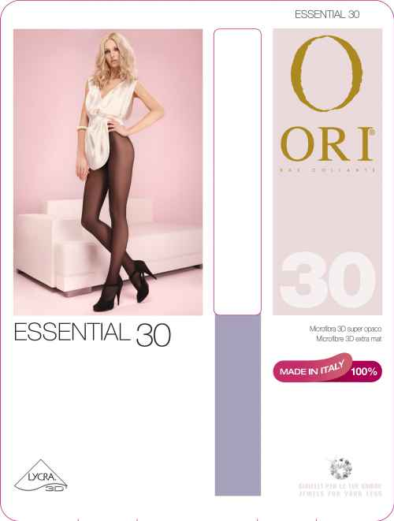
 | 0 | 234.75 ₽ |  | 176.06 ₽ |  | - ₽
 |  | II | III | IV |  |  | Колготки из микрофибры
 | NERO |  |  |  |  |  | екстратонкие
 | NEUTRO |  |  |  |  |  | невидимые на ноге
 | CHOCOLAT |  |  |  |  |  | без блеска, плоский шов
 |  |  |  |  |  |  | без шортиков
 |  |  |  |  |  |  | усиленный мысок
 |  |  |  |  |  |  | хлопковая ластовица
 |  |  |  |  |  |  | 75% полиамид, 22% эластан
 |  |  |  |  |  |  | 3% хлопок
 |  |  |  |  |  |  | Ящик 72 шт.
 |  |  |  |  |  |  | Упаковка 6 шт.
 |  |  |  |  |  |  | Описание …
MAGIC 20 OPACO | Количество | Цена |  | Со скидкой |  | Сумма
 | 0 | 198.57 ₽ |  | 148.93 ₽ |  | - ₽
 |  |  |  |  |  |  | Колготки из нити OPACO
 |  | II | III | IV | V |  | абсолютно матовые
 | NERO |  |  |  |  |  | без блеска, плоский шов
 | NATURE |  |  |  |  |  | без шортиков
 | PESCA |  |  |  |  |  | усиленный мысок
 |  |  |  |  |  |  | хлопковая ластовица
 |  |  |  |  |  |  | 78% полиамид, 19% эластан
 |  |  |  |  |  |  | 3% хлопок
 |  |  |  |  |  |  | Ящик 72 шт.
 |  |  |  |  |  |  | Упаковка 6 шт.
 |  |  |  |  |  |  | Описание …
MAGIC 40 OPACO | Количество | Цена |  | Со скидкой |  | Сумма
 | 0 | 220.20 ₽ |  | 165.15 ₽ |  | - ₽
 |  |  |  |  |  |  | Колготки из нити OPACO
 |  | II | III | IV | V |  | абсолютно матовые
 | NERO |  |  |  |  |  | без блеска, плоский шов
 | NEUTRO |  |  |  |  |  | без шортиков
 | TABACO |  |  |  |  |  | усиленный мысок
 |  |  |  |  |  |  | хлопковая ластовица
 |  |  |  |  |  |  | 79% полиамид, 18% эластан
 |  |  |  |  |  |  | 3% хлопок
 |  |  |  |  |  |  | Ящик 72 шт.
 |  |  |  |  |  |  | Упаковка 6 шт.
 |  |  |  |  |  |  | Описание …
Поддерживающие колготки
ATTIVA BODY 40 | Количество | Цена |  | Со скидкой |  | Сумма
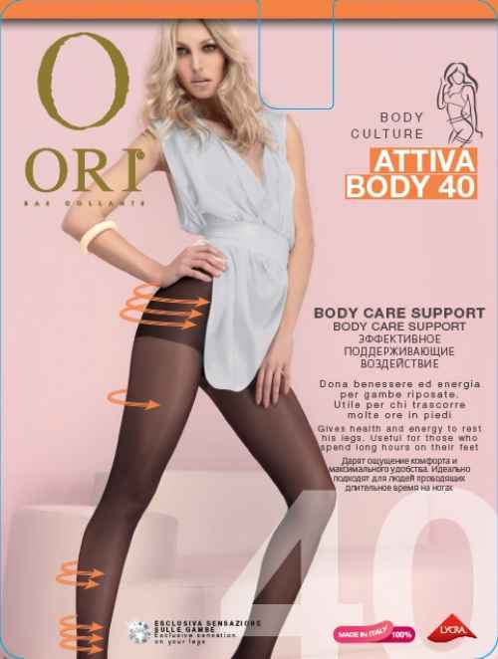
 | 0 | 164.76 ₽ |  | 123.57 ₽ |  | - ₽
 |  | II | III | IV | V |  | Колготки с удобными утягивающими шортиками и постепенным распределением давления по ноге. Удобный шов. Хлопковая ластовица.
 | ANTRACITE
 | BRONZO
 | CAPPUCCINO
 | NERO
 | NEUTRO
 |  |  |  |  |  |  | 81% полиамид, 16% эластан, 3% хлопок.

 |  |  |  |  |  |  | Ящик 72 шт.
 |  |  |  |  |  |  | Упаковка 6 шт.
 |  |  |  |  |  |  | Описание …
ATTIVA BODY 70 | Количество | Цена |  | Со скидкой |  | Сумма
 | 0 | 189.44 ₽ |  | 142.08 ₽ |  | - ₽
 |  | II | III | IV | V |  | Колготки с удобными утягивающими шортиками и постепенным распределением давления по ноге. Удобный шов. Хлопковая ластовица. Усиленный мысок.
 | NERO
 | NEUTRO
 | ANTRACITE
 | CAPPUCCINO

 |  |  |  |  |  |  | 83% полиамид, 14% эластан, 3% хлопок.

 |  |  |  |  |  |  | Ящик 72 шт.
 |  |  |  |  |  |  | Упаковка 6 шт.
 |  |  |  |  |  |  | Описание …
GRADUET 20 | Количество | Цена |  | Со скидкой |  | Сумма
 | 0 | 215.04 ₽ |  | 161.28 ₽ |  | - ₽
 |  | II | III | IV | V |  | Колготки с распределяемым давлением по всей ноге. Плотные, слегка утягиваю-щие шортики. Стимулируют кровообращение и предотвращают отечность в ногах. Удобные швы.
 | BRONZO
 | CAPPUCCINO
 | NERO
 | NEUTRO
 | PESCA
 | VISONE
 |  |  |  |  |  |  | 79% полиамид, 18% эластан, 3% хлопок.

 |  |  |  |  |  |  | Ящик 72 шт.
 |  |  |  |  |  |  | Упаковка 6 шт.
 |  |  |  |  |  |  | Описание …
GRADUET 20 XL | Количество | Цена |  | Со скидкой |  | Сумма
...
 |  | 0
 |  |  | - мало | ожид | - ожидается
 | BRONZO
 | PESCA
...
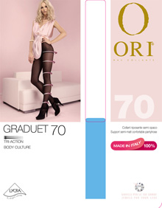
 |  | 0
 |  |  | - мало | ожид | - ожидается
GRADUET 70 | Количество | Цена |  | Со скидкой |  | Сумма
 | 0 | 290.30 ₽ |  | 217.73 ₽ |  | - ₽
 |  | II | III | IV
 | NERO
 | NEUTRO
 | BRONZO |  |  | нет
...
 |  | 0
 |  |  | - мало | ожид | - ожидается
GRADUET MICRO 100 | Количество | Цена |  | Со скидкой |  | Сумма
 | 0 | 404.99 ₽ |  | 303.74 ₽ |  | - ₽
 |  | II | III | IV
 | NERO
...
 |  | 0
 |  |  | - мало | ожид | - ожидается
 | PESCA
...
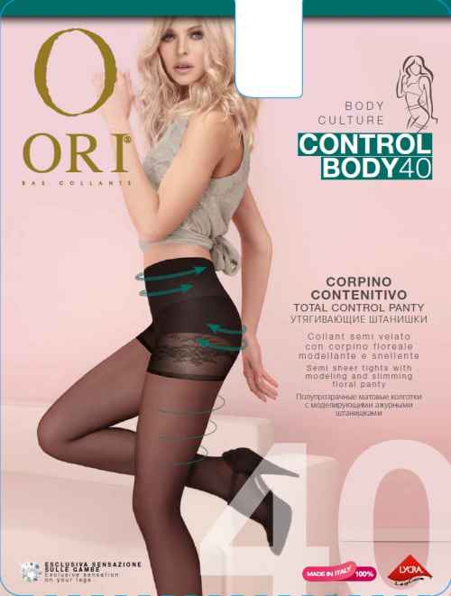
 |  | 0
 |  |  | - мало | ожид | - ожидается
CONTROL BODY 40 | Количество | Цена |  | Со скидкой |  | Сумма
 | 0 | 247.62 ₽ |  | 185.72 ₽ |  | - ₽
 |  | II | III | IV
 | NERO
 | NEUTRO
 | TABACO
...
 |  | 0
 |  |  | - мало | ожид | - ожидается
CONTROL BODY 70 | Количество | Цена |  | Со скидкой |  | Сумма
 | 0 | 289.56 ₽ |  | 217.17 ₽ |  | - ₽
 |  | II | III | IV
 | NERO
 | NEUTRO
 | ANTRACITE
...
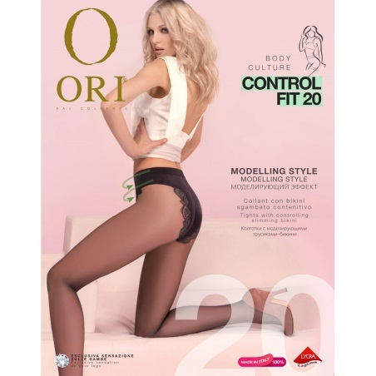
 |  | 0
 |  |  | - мало | ожид | - ожидается
CONTROL FIT 20 | Количество | Цена |  | Со скидкой |  | Сумма
 | 0 | 238.34 ₽ |  | 178.76 ₽ |  | - ₽
 |  | II | III | IV
 | BRONZO
 | NERO
 | NEUTRO
 | PESCA
 | VISONE
...
 |  | 0
 |  |  | - мало | ожид | - ожидается
TALIA SLIM 8 | Количество | Цена |  | Со скидкой |  | Сумма
 | 0 | 263.92 ₽ |  | 197.94 ₽ |  | - ₽
 |  | II | III | IV
 | NERO
 | NATURE
 | PESCA
...
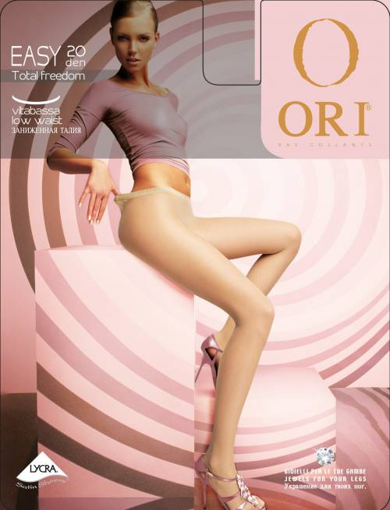
 |  | 0
 |  |  | - мало | ожид | - ожидается
Колготки с заниженной талией (двойное плетение нити)
EASY 20 | Количество | Цена |  | Со скидкой |  | Сумма
 | 0 | 236.54 ₽ |  | 177.41 ₽ |  | - ₽
 |  | II | III | IV
 | NERO
 | NEUTRO
 | BRONZO
 | PESCA
 | CAPPUCCINO
...
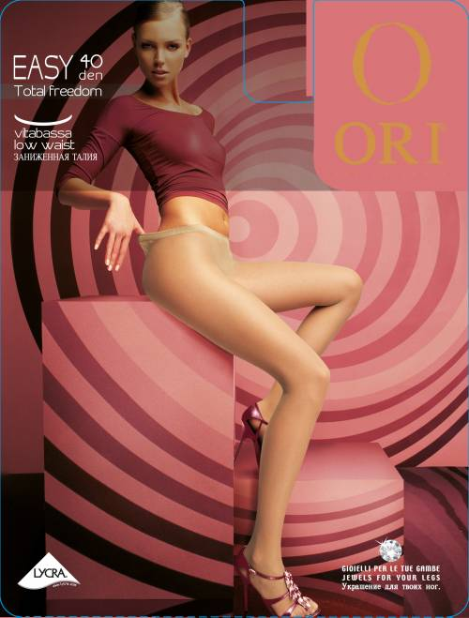
 |  | 0
 |  |  | - мало | ожид | - ожидается
EASY 40 | Количество | Цена |  | Со скидкой |  | Сумма
 | 0 | 254.46 ₽ |  | 190.85 ₽ |  | - ₽
 |  | II | III | IV
 | NERO
 | NEUTRO | нет
 | BRONZO
 | PESCA | нет
 | CAPPUCCINO
...
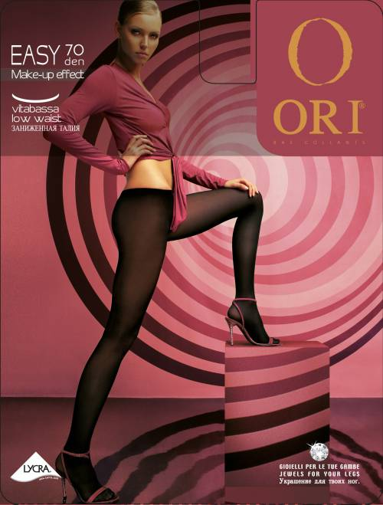
 |  | 0
 |  |  | - мало | ожид | - ожидается
EASY 70 | Количество | Цена |  | Со скидкой |  | Сумма
 | 0 | 229.38 ₽ |  | 172.04 ₽ |  | - ₽
 |  | ЦЕНА СНИЖЕНА НА 20%
 |  | II | III | IV
 | NEUTRO
 | BRONZO | нет
...
 |  | 0
 |  |  | - мало | ожид | - ожидается
Колготки с ажурными трусиками
TREND 20 | Количество | Цена |  | Со скидкой |  | Сумма
 | 0 | 175.62 ₽ |  | 131.72 ₽ |  | - ₽
 |  | II | III | IV
 | NERO
 | NEUTRO
 | COGNAC
 | BRONZO
...
 |  | 0
 |  |  | - мало | ожид | - ожидается
 | BRONZO
 | COGNAC
 | NEUTRO
...
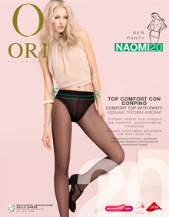
 |  | 0
 |  |  | - мало | ожид | - ожидается
NAOMI 20 | Количество | Цена |  | Со скидкой |  | Сумма
 | 0 | 190.68 ₽ |  | 143.01 ₽ |  | - ₽
...
 |  | 0
 |  |  | - мало | ожид | - ожидается
 |  | II | III | IV
 | ANTRACITE
 | BRONZO
 | CAPPUCCINO
 | NERO
 | NEUTRO
 | PESCA
...
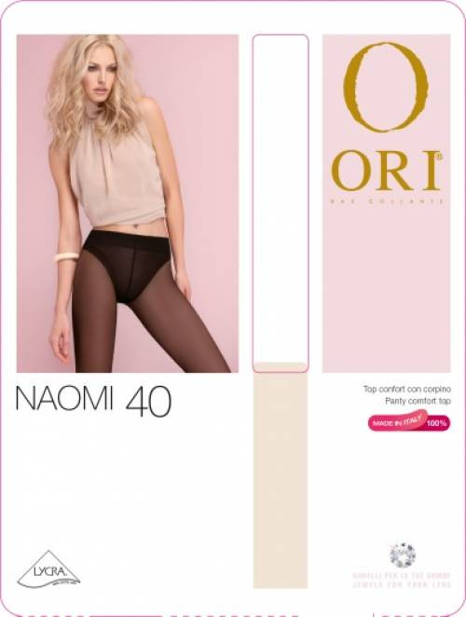
 |  | 0
 |  |  | - мало | ожид | - ожидается
NAOMI 40 | Количество | Цена |  | Со скидкой |  | Сумма
 | 0 | 218.24 ₽ |  | 163.68 ₽ |  | - ₽
...
 |  | 0
 |  |  | - мало | ожид | - ожидается
 |  | II | III | IV
 | ANTRACITE | нет
 | NERO
 | NEUTRO
 | VISONE
...
 |  | 0
 |  |  | - мало | ожид | - ожидается
Корректирующие колготки PERFECT LINE
PERFECT BODY SHAPER 20 | Количество | Цена |  | Со скидкой |  | Сумма
 | 0 | 546.56 ₽ |  | 409.92 ₽ |  | - ₽
 |  | II | III | IV
 | NERO
 | NEUTRO
 | BRONZO | ожид 25.10 | ожид 25.10 | ожид 25.10
 | PESCA
...
 |  | 0
 |  |  | - мало | ожид | - ожидается
 | BRONZO | ожид 25.10 | ожид 25.10 | ожид 25.10
 | PESCA
...
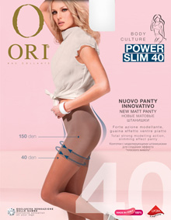
 |  | 0
 |  |  | - мало | ожид | - ожидается
POWER SLIM 40 | Количество | Цена |  | Со скидкой |  | Сумма
 | 0 | 368.06 ₽ |  | 276.05 ₽ |  | - ₽
 |  | II | III | IV | V
 | NERO
 | NATURE
 | BRONZO
 | PESCA
...
 |  | 0
 |  |  | - мало | ожид | - ожидается
PERFECT CONTROL SHAPE 40 | Количество | Цена |  | Со скидкой |  | Сумма
 | 0 | 308.22 ₽ |  | 231.17 ₽ |  | - ₽
 |  | II | III | IV
 | ANTRACITE
 | BRONZO
 | CAPPUCCINO
 | NERO
 | NEUTRO
...
 |  | 0
 |  |  | - мало | ожид | - ожидается
 | CHOCOLAT
 | ANTRACITE
...
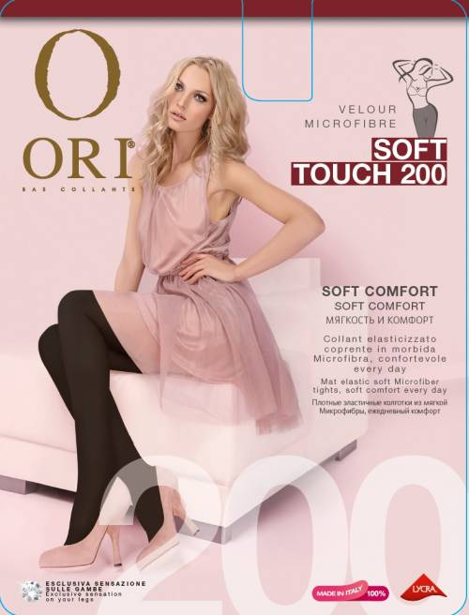
 |  | 0
 |  |  | - мало | ожид | - ожидается
SOFT TOUCH 200 | Количество | Цена |  | Со скидкой |  | Сумма
 | 0 | 289.54 ₽ |  | 217.16 ₽ |  | - ₽
 |  | II | III | IV
 | NERO
...
 |  | 0
 |  |  | - мало | ожид | - ожидается
SOFT TOUCH LEGGING 120 | Количество | Цена |  | Со скидкой |  | Сумма
 | 0 | 252.99 ₽ |  | 189.74 ₽ |  | - ₽
 |  | II | III | IV
 | NERO | ожид 25.10 | ожид 25.10 | ожид 25.10
...
 |  | 0
 |  |  | - мало | ожид | - ожидается
 | NERO | ожид 25.10 | ожид 25.10 | ожид 25.10
...
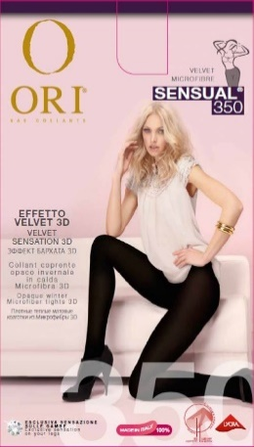
 |  | 0
 |  |  | - мало | ожид | - ожидается
SENSUAL 350 VELOUR | Количество | Цена |  | Со скидкой |  | Сумма
 | 0 | 464.94 ₽ |  | 348.71 ₽ |  | - ₽
 |  | II | III | IV
 | NERO
...
 |  | 0
 |  |  | - мало | ожид | - ожидается
Колготки из хлопка и шерсти
SOFT LANA 150 NEW | Количество | Цена |  | Со скидкой |  | Сумма
 | 0 | 369.98 ₽ |  | 277.49 ₽ |  | - ₽
 |  | II | III | IV | V
 | NERO
...
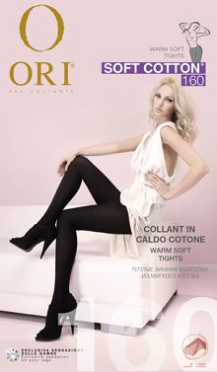
 |  | 0
 |  |  | - мало | ожид | - ожидается
SOFT COTTON 160 NEW | Количество | Цена |  | Со скидкой |  | Сумма
 | 0 | 407.27 ₽ |  | 305.45 ₽ |  | - ₽
 |  | II | III | IV | V
 | NERO
...
 |  | 0
 |  |  | - мало | ожид | - ожидается
Чулки
EFFECT 20 AR | Количество | Цена |  | Со скидкой |  | Сумма
 | 0 | 299.80 ₽ |  | 224.85 ₽ |  | - ₽
 |  | II | III | IV
 | BIANCO
 | BRONZO
 | CAPPUCCINO
 | CHAMPAGNE
 | NERO
 | NEUTRO
...
 |  | 0
 |  |  | - мало | ожид | - ожидается
 | 0 | 137.09 ₽ |  | 102.82 ₽ |  | - ₽
 |  | UNICA
 | NERO
 | NEUTRO
 | NATURE
...
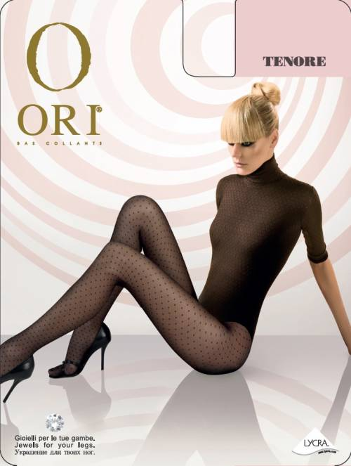
 |  | 0
 |  |  | - мало | ожид | - ожидается
Фантазийные колготки
TENORE | Количество | Цена |  | Со скидкой |  | Сумма
 | 0 | 306.18 ₽ |  | 229.64 ₽ |  | - ₽
 |  | II | III | IV
 | NERO
...
 |  | 0
 |  |  | - мало | ожид | - ожидается
LINE 40 | Количество | Цена |  | Со скидкой |  | Сумма
 | 0 | 306.18 ₽ |  | 229.64 ₽ |  | - ₽
 |  | II | III | IV
 | NERO
 | TABACO
...
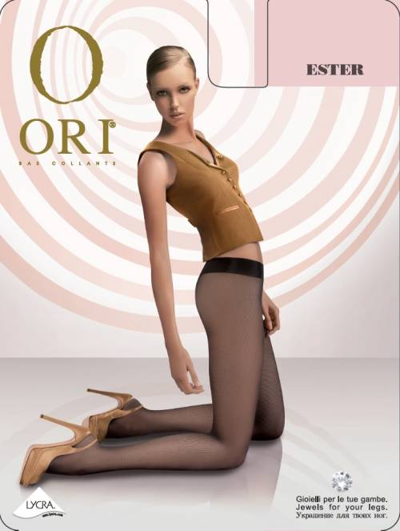
 |  | 0
 |  |  | - мало | ожид | - ожидается
ESTER | Количество | Цена |  | Со скидкой |  | Сумма
 | 0 | 283.50 ₽ |  | 212.63 ₽ |  | - ₽
 |  | II | III | IV
 | NERO
 | NEUTRO
 | TABACO
...
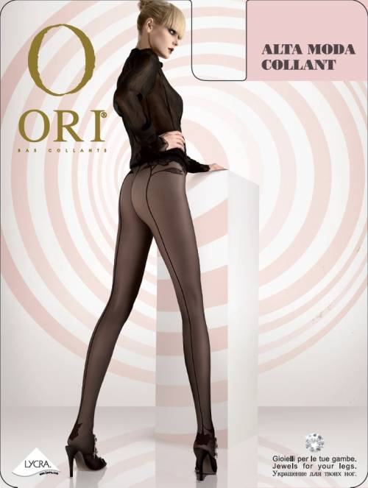
 |  | 0
 |  |  | - мало | ожид | - ожидается
ALTA MODA | Количество | Цена |  | Со скидкой |  | Сумма
 | 0 | 306.18 ₽ |  | 229.64 ₽ |  | - ₽
...
 |  | 0
 |  |  | - мало | ожид | - ожидается
 |  | II | III | IV
 | NERO
...
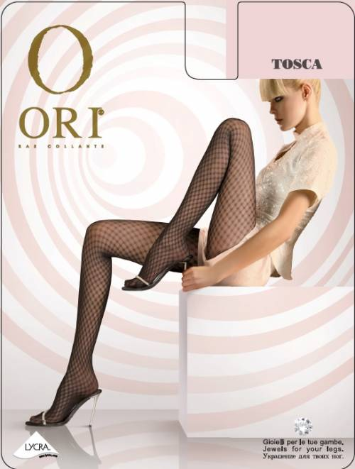
 |  | 0
 |  |  | - мало | ожид | - ожидается
TOSCA | Количество | Цена |  | Со скидкой |  | Сумма
 | 0 | 306.18 ₽ |  | 229.64 ₽ |  | - ₽
...
 |  | 0
 |  |  | - мало | ожид | - ожидается
 |  | II | III | IV
 | NERO
...
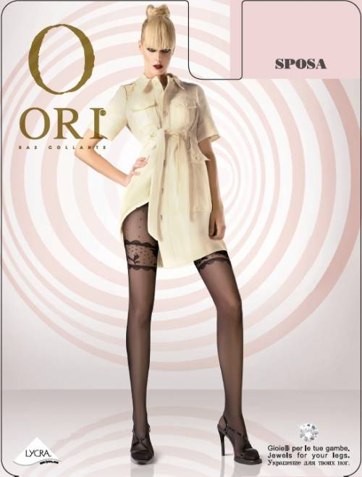
 |  | 0
 |  |  | - мало | ожид | - ожидается
SPOSA | Количество | Цена |  | Со скидкой |  | Сумма
 | 0 | 362.88 ₽ |  | 272.16 ₽ |  | - ₽
...
 |  | 0
 |  |  | - мало | ожид | - ожидается
 |  | II | III | IV
 | NERO
...
 |  | 0
 |  |  | - мало | ожид | - ожидается
 |  |  |  |  |  |  | Упаковка 6 шт.
 |  |  |  |  |  |  | Описание …

DEMETRA | Количество | Цена |  | Со скидкой |  | Сумма
 | 0 | 362.88 ₽ |  | 272.16 ₽ |  | - ₽
 |  |  | II | III | IV |  | Прозрачные колготки с декоративными мотивами на щиколотках, красиво украшены кружевными деталями и люрексом.
 |  | NERO-BORDO-GOLD | нет | нет | нет
 |  | NEUTRO-ANTRACITE-SILVER
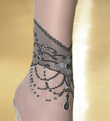

 |  |  |  |  |  |  | 73% полиамид, 18% эластан, 6% полипропилен, 3% хлопок

 |  |  |  |  |  |  | Ящик 72 шт.
 |  |  |  |  |  |  | Упаковка 6 шт.
 |  |  |  |  |  |  | Описание …
AURORA 60 | Количество | Цена |  | Со скидкой |  | Сумма
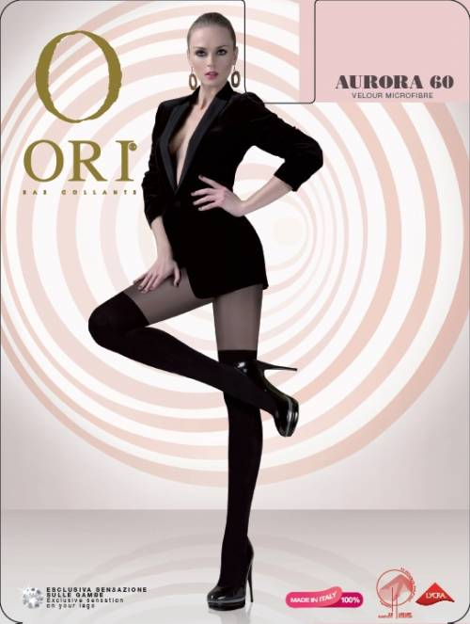
 | 0 | 362.88 ₽ |  | 272.16 ₽ |  | - ₽
 |  | II | III | IV |  |  | Шелковистые колготки имитация ботфордов из микрофибры. Колготки без шортиков. Комфортные плоские швы. Хлопковая ластовица. Невидимые мыски.
 | NERO | ожид 25.10 | ожид 25.10 | ожид 25.10

 |  |  |  |  |  |  | 85% полиамид, 12% эластан, 3% хлопок
...

